1.2 & 1.3
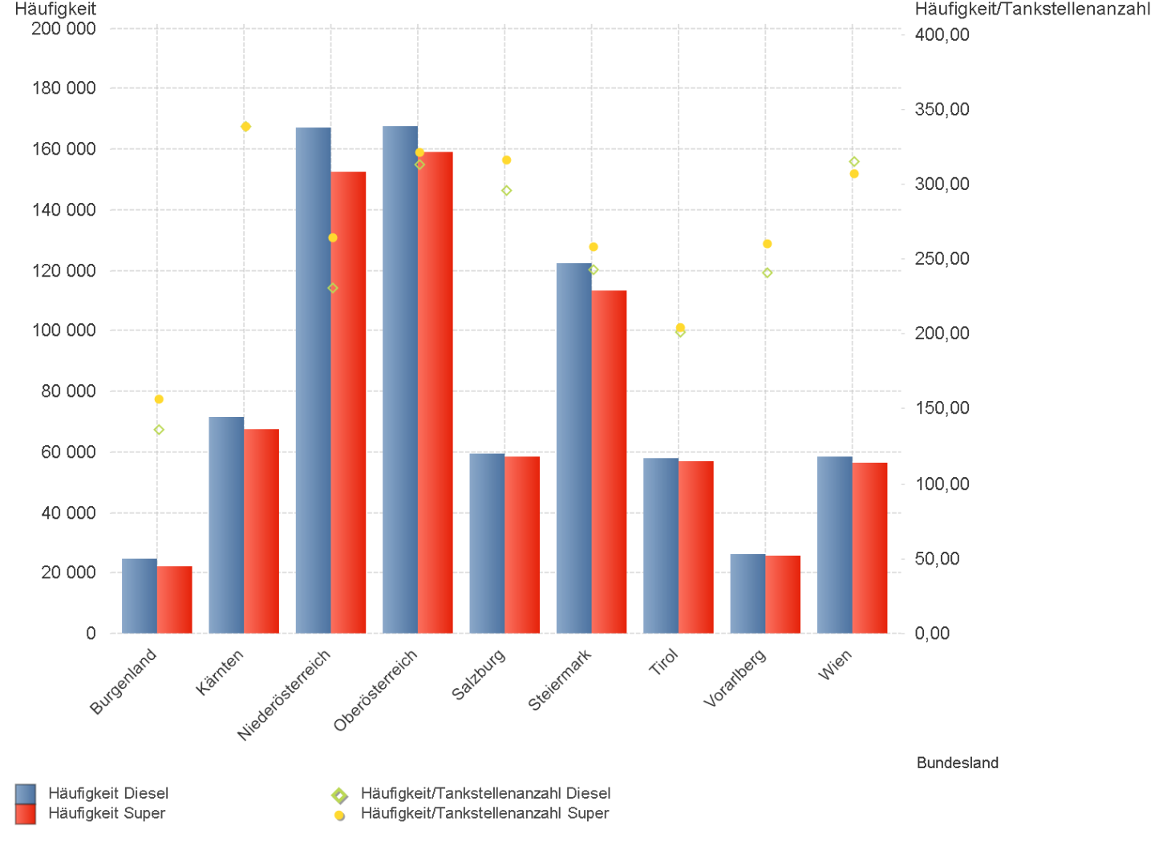
01.01.2023 - 31.03.2023

1.2. | Tankstellenanzahl und Median für "Diesel" und "Super" nach Bundesländern

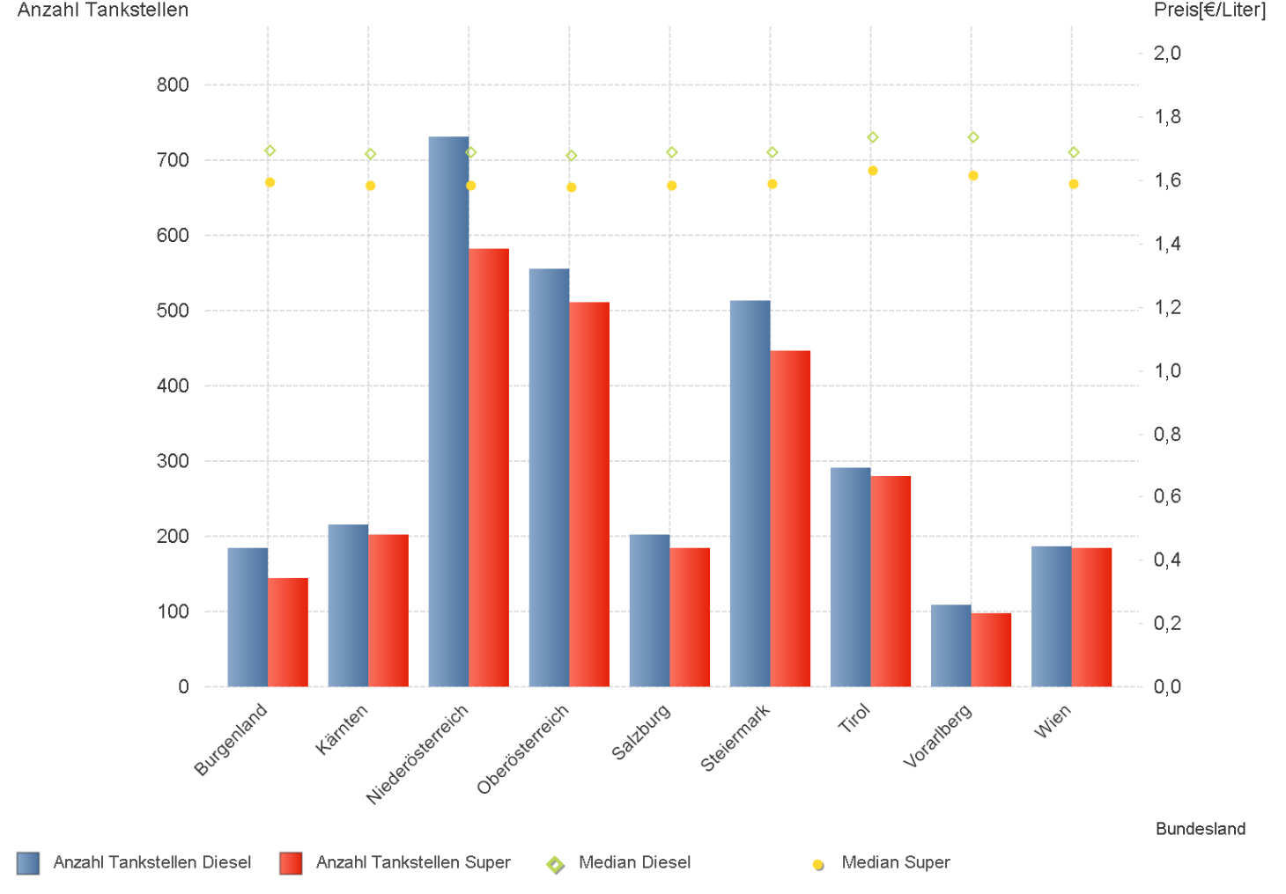

1.3. | Häufigkeit und durchschnittliche Häufigkeit (je Tankstelle) der Preisänderungen für "Diesel"
 | und "Super" nach Bundesländern

1.6 & 1.7
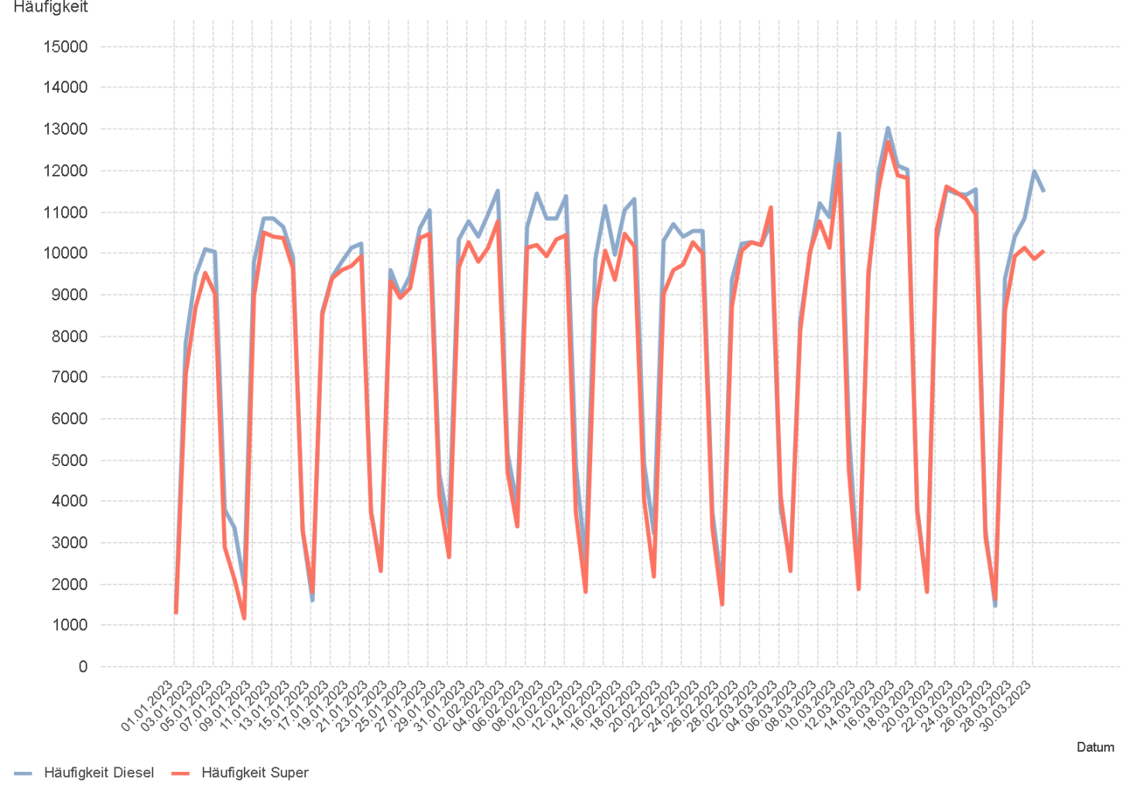
01.01.2023 - 31.03.2023

1.6. Entwicklung der Spritpreise in Österreich

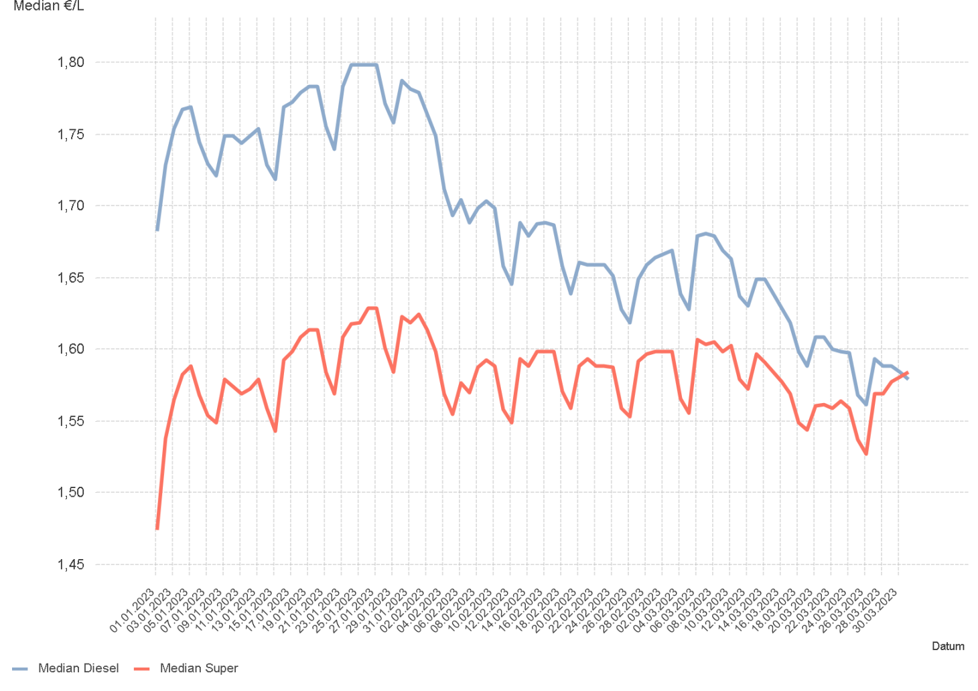

1.7. Entwicklung der Häufigkeit der Preisänderungen in Österreich

2.2 & 2.3
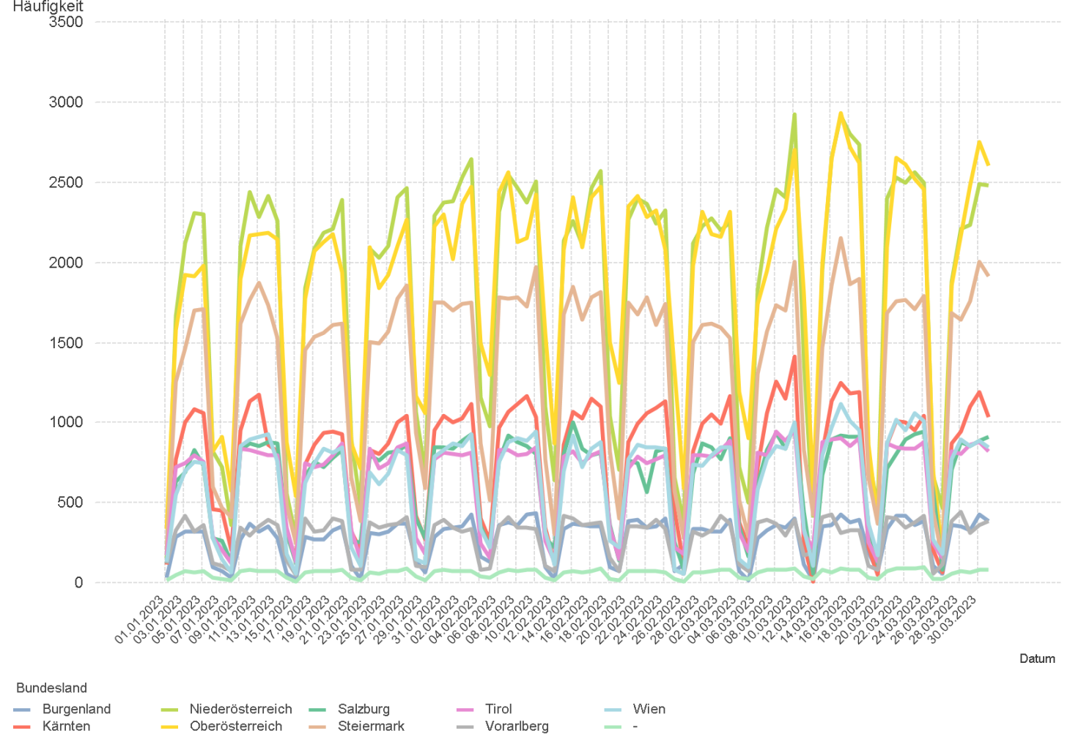
01.01.2023 - 31.03.2023

2.2. Entwicklung der Häufigkeit der Preisänderungen für "Diesel" Preise

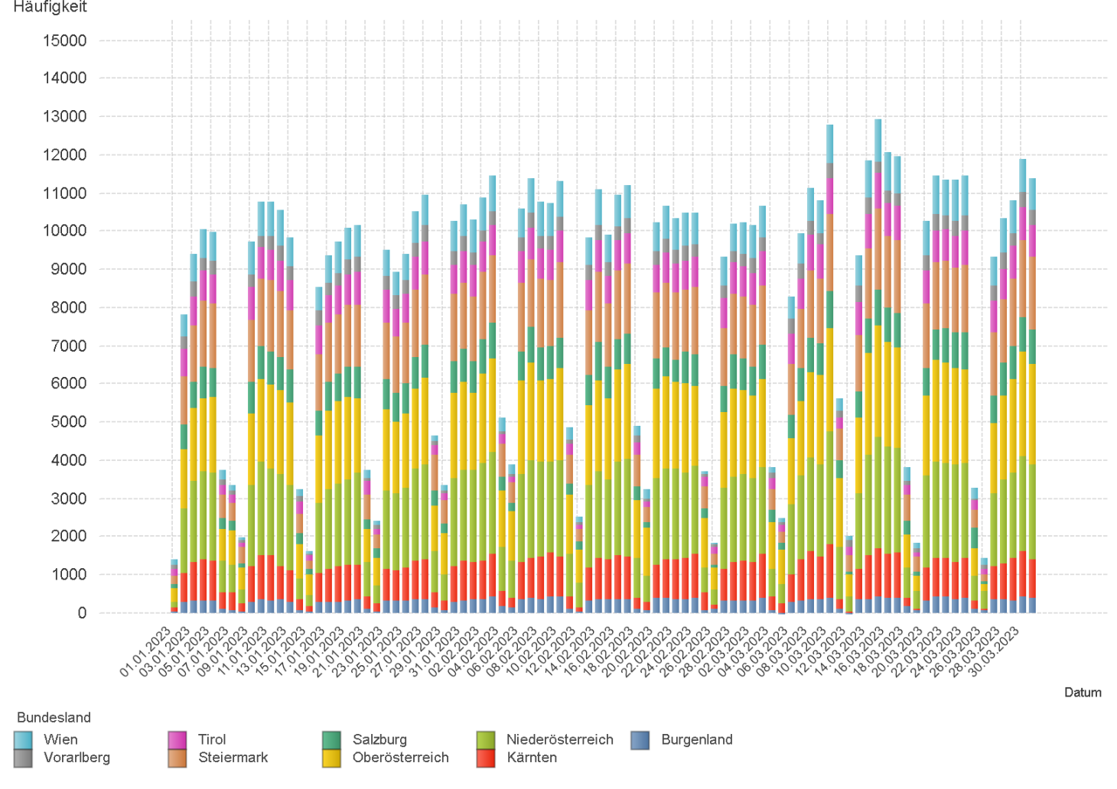

2.3. Entwicklung der Häufigkeit der Preisänderungen für "Diesel" Preise nach Bundesländern

2.5 & 2.6
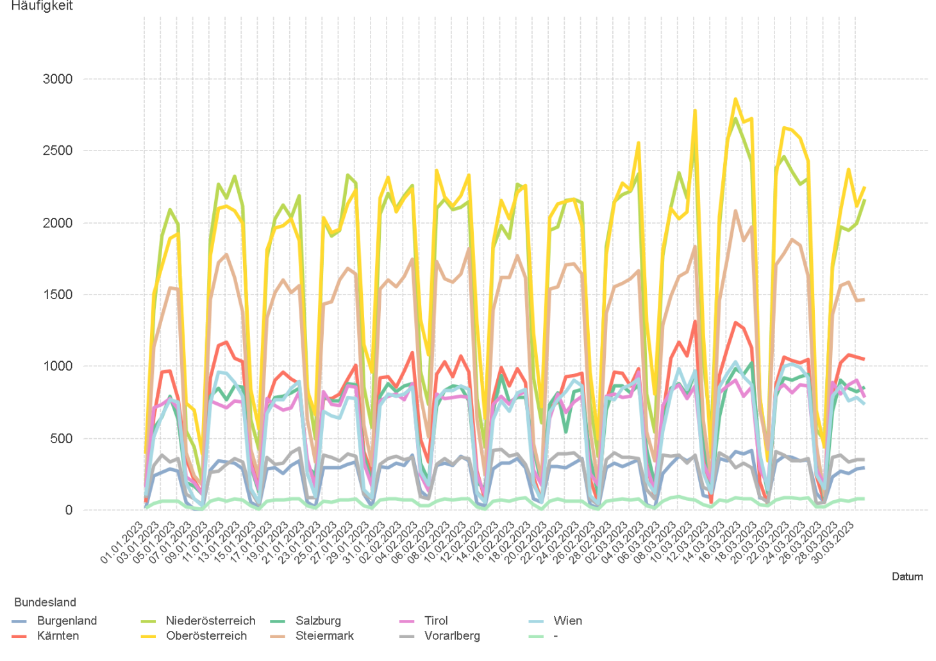
01.01.2023 - 31.03.2023

2.5. Entwicklung der Häufigkeit der Preisänderungen für "Super" Preise

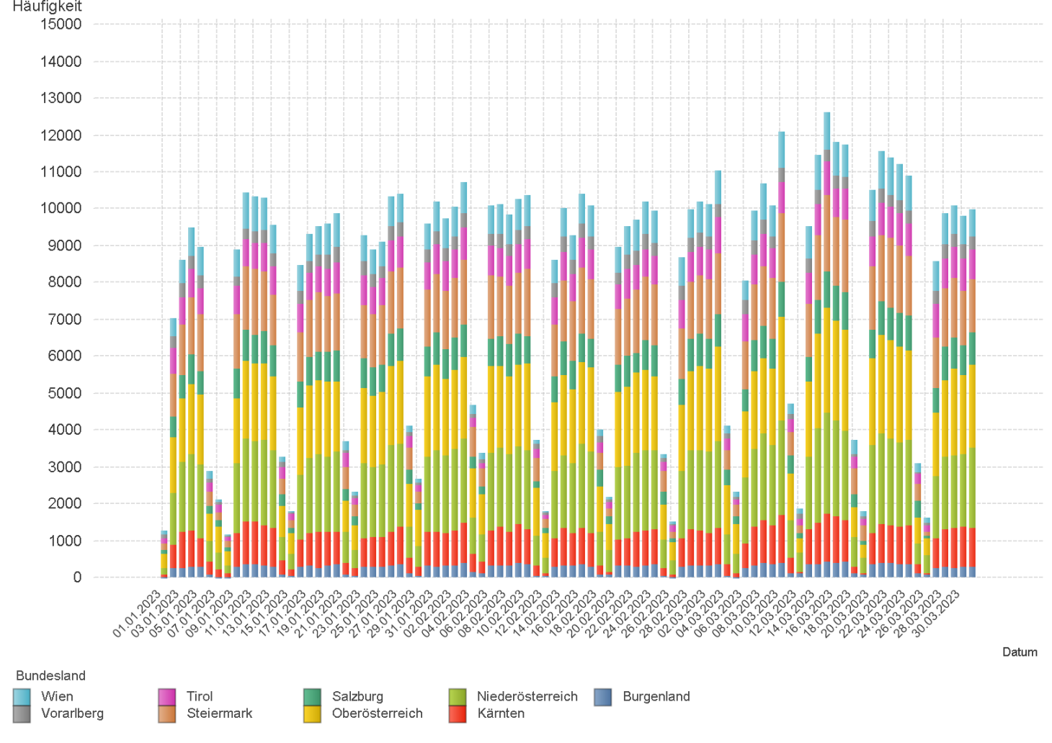

2.6. Entwicklung der Häufigkeit der Preisänderungen für "Super" Preise nach Bundesländern

3.2
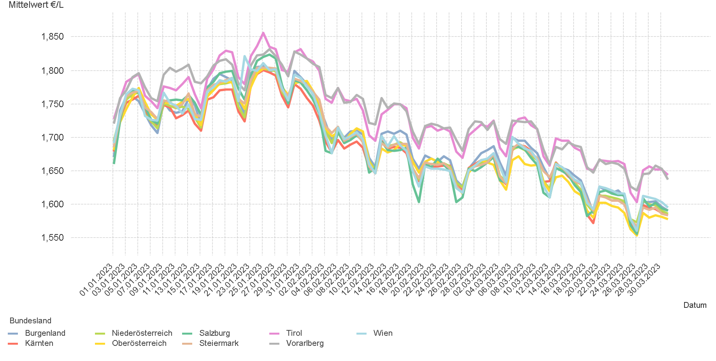
01.01.2023 - 31.03.2023

3.2. Entwicklung Mittelwert für "Diesel" Preise

3.4
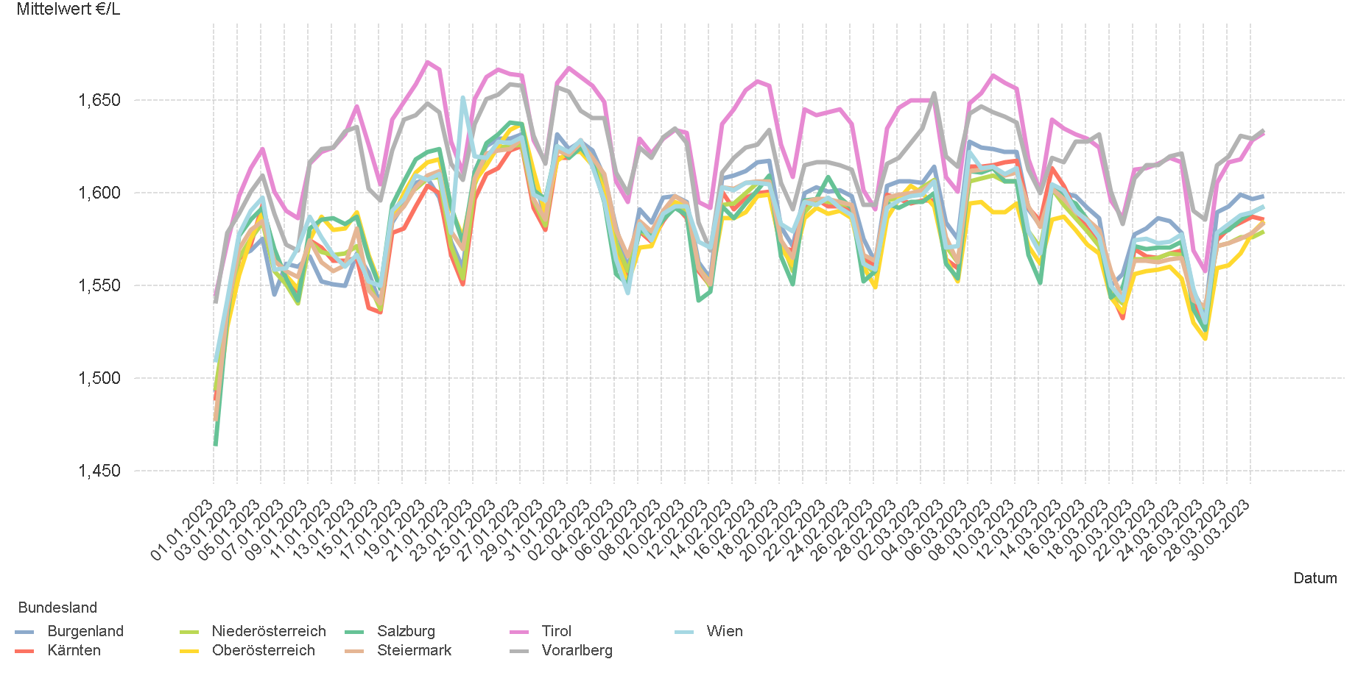
01.01.2023 - 31.03.2023

3.4. Entwicklung Mittelwert für "Super" Preise

4.2
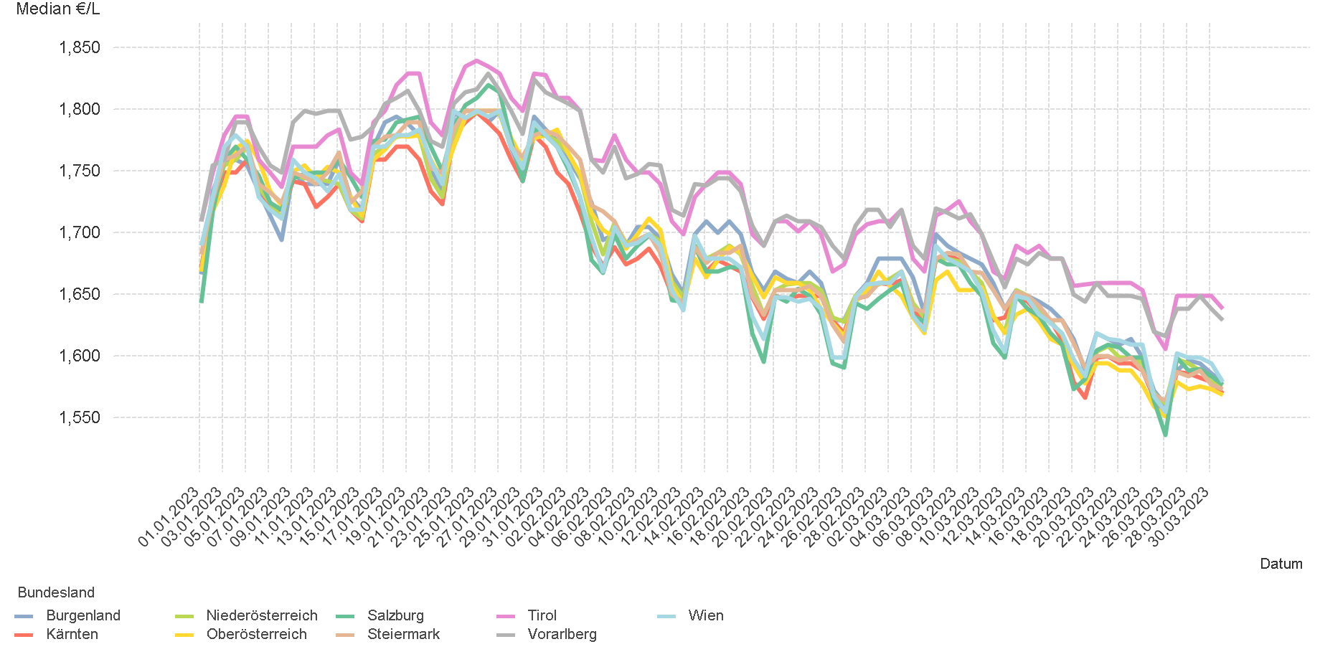
01.01.2023 - 31.03.2023

4.2. Entwicklung Median für "Diesel" Preisen

4.4
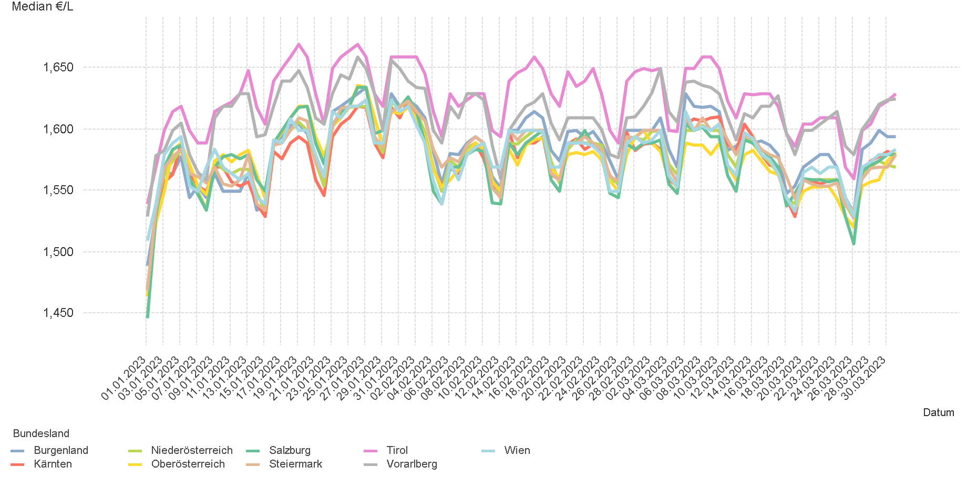
01.01.2023 - 31.03.2023

4.4. Entwicklung Median für "Super" Preisen

6.
01.01.2023 - 31.03.2023

6. Häufigkeit der Preisänderungen durch Tankstellenbetreiber je Meldekanal nach Monaten

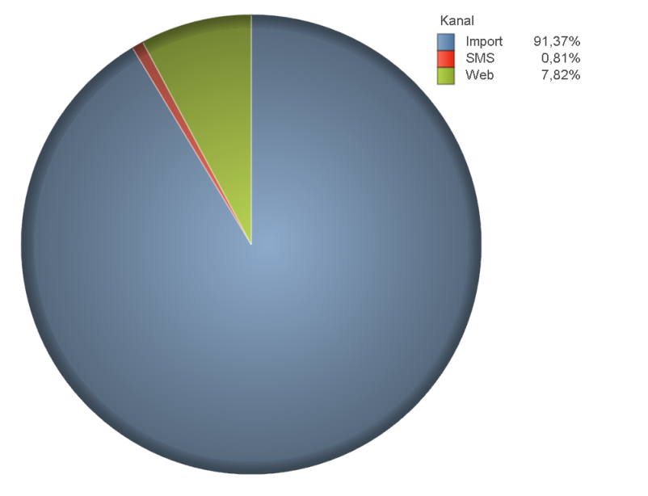
DIESEL
Monat | Import | SMS | Web | Total
1 | 216342 | 1,955 | 20,066 | 238,363
2 | 222777 | 2,066 | 19,043 | 243,886
3 | 255629 | 2,163 | 20,354 | 278,146
Total | 694748 | 6,184 | 59,463 | 760,395

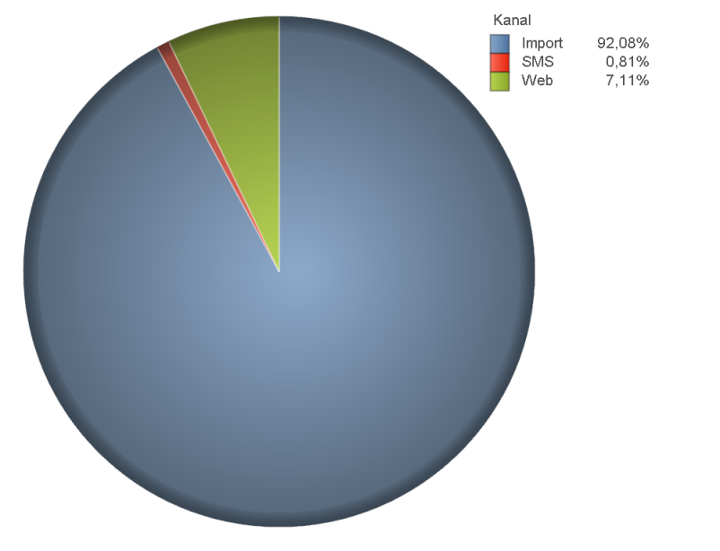
SUPER
Monat | Import | SMS | Web | Total
1 | 205918 | 1,811 | 17,392 | 225,121
2 | 205253 | 1,870 | 15,715 | 222,838
3 | 248509 | 2,125 | 17,809 | 268,443
Total | 659680 | 5,806 | 50,916 | 716,402

